关系图
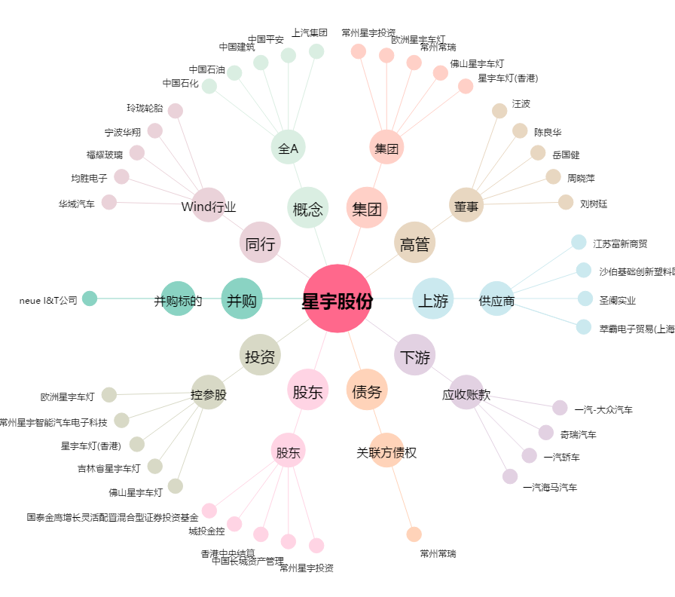
星宇股份[601799.SH] - 关系概览图

